Sheet1
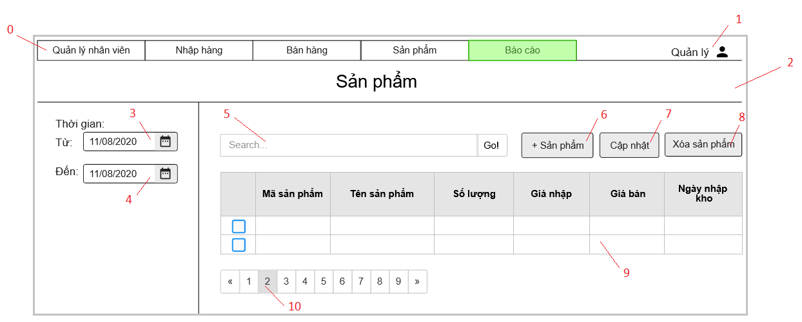

Danh sách các biến cố
STT | Điều kiện kích hoạt | Xử lí | Ghi chú
0 | Chọn Menu | Chuyển sang trang hiện thị theo menu item
1 | Chọn danh mục tài khoản | Mở trang danh mục tài khoản
2 | Khởi động màn hình | Đọc danh sách khách hàng từ CSDL Xuất danh sách sản phẩm
3 | Chọn nút đổi ngày tháng | Hiện bảng đổi ngày tháng
4 | Chọn nút đổi ngày tháng | Hiện bảng đổi ngày tháng
5 | Nhập thông tin tìm kiếm sản phẩm | Truy vấn thông tin tìm kiếm CSDL Nếu không hợp lệ sẽ xuất ra thông báo Xuất ra danh sách thông tin liên quan đến tìm kiếm
6 | Chọn nút thêm sản phẩm | Hiện form thêm sản phẩm
7 | Chọn nút cập nhật | Hiện form cập nhật thông tin sản phẩm
8 | Chọn nút xóa sản phẩm | Hiện bảng xác nhận Nếu đồng ý thì xóa sản phẩm
9 | Chọn sản phẩm | Hiện trang thông tin sản phẩm
10 | Chọn trang | Chuyển đến trang đã chọn

Danh sách các thành phần của giao diện
STT | Tên | Kiểu | Ý nghĩa | Miền giá trị | Giá trị mặc định | Ghi chú
1 | Menu_QLNV | Menu | Chọn danh mục QLNV
2 | Menu_NhapHang | Menu | Chọn danh mục Nhập hàng
3 | Menu_BanHang | Menu | Chọn danh mục Bán hàng
4 | Menu_SanPham | Menu | Chọn danh mục Sản phẩm
5 | Menu_BaoCao | Menu | Hiển thị danh sách Menu Item trong Báo cáo
6 | MenuI_KhachHang | Menu Item | Hiện trang báo cáo khách hàng
7 | MenuI_SanPham | Menu Item | Hiện trang báo cáo sản phẩm
8 | MenuI_DoanhThu | Menu Item | Hiện trang báo cáo doanh thu
9 | Bt_Admin | Button | Hiển thị danh mục Tài Khoản
10 | Lb_TieuDeSP | Label | Hiển thị tiêu đề
11 | Dp_ChonNgayBatDau | Date Picker | Chọn ngày bắt đầu
12 | Dp_ChonNgayKetThuc | Date Picker | Chọn ngày kết thúc
13 | Tf_SearchSP | Text Field | Nhập thông tin tìm kiếm
14 | Bt_SearchSP | Button | Tìm kiếm sản phẩm dựa theo thông tin đã nhập
15 | Bt_ThemSP | Button | Thêm sản phẩm
16 | Bt_CapNhat | Button | Cập nhật thông tin sản phẩm
17 | Bt_Xoa | Button | Xóa sản phẩm
18 | Cb_SP | Check Box | Chọn sản phẩm
19 | Lb_TenSP | Label | Chọn xem thông tin sản phẩm
20 | Bt_ChuyenTrang | Button | Chuyển trang

